Узб
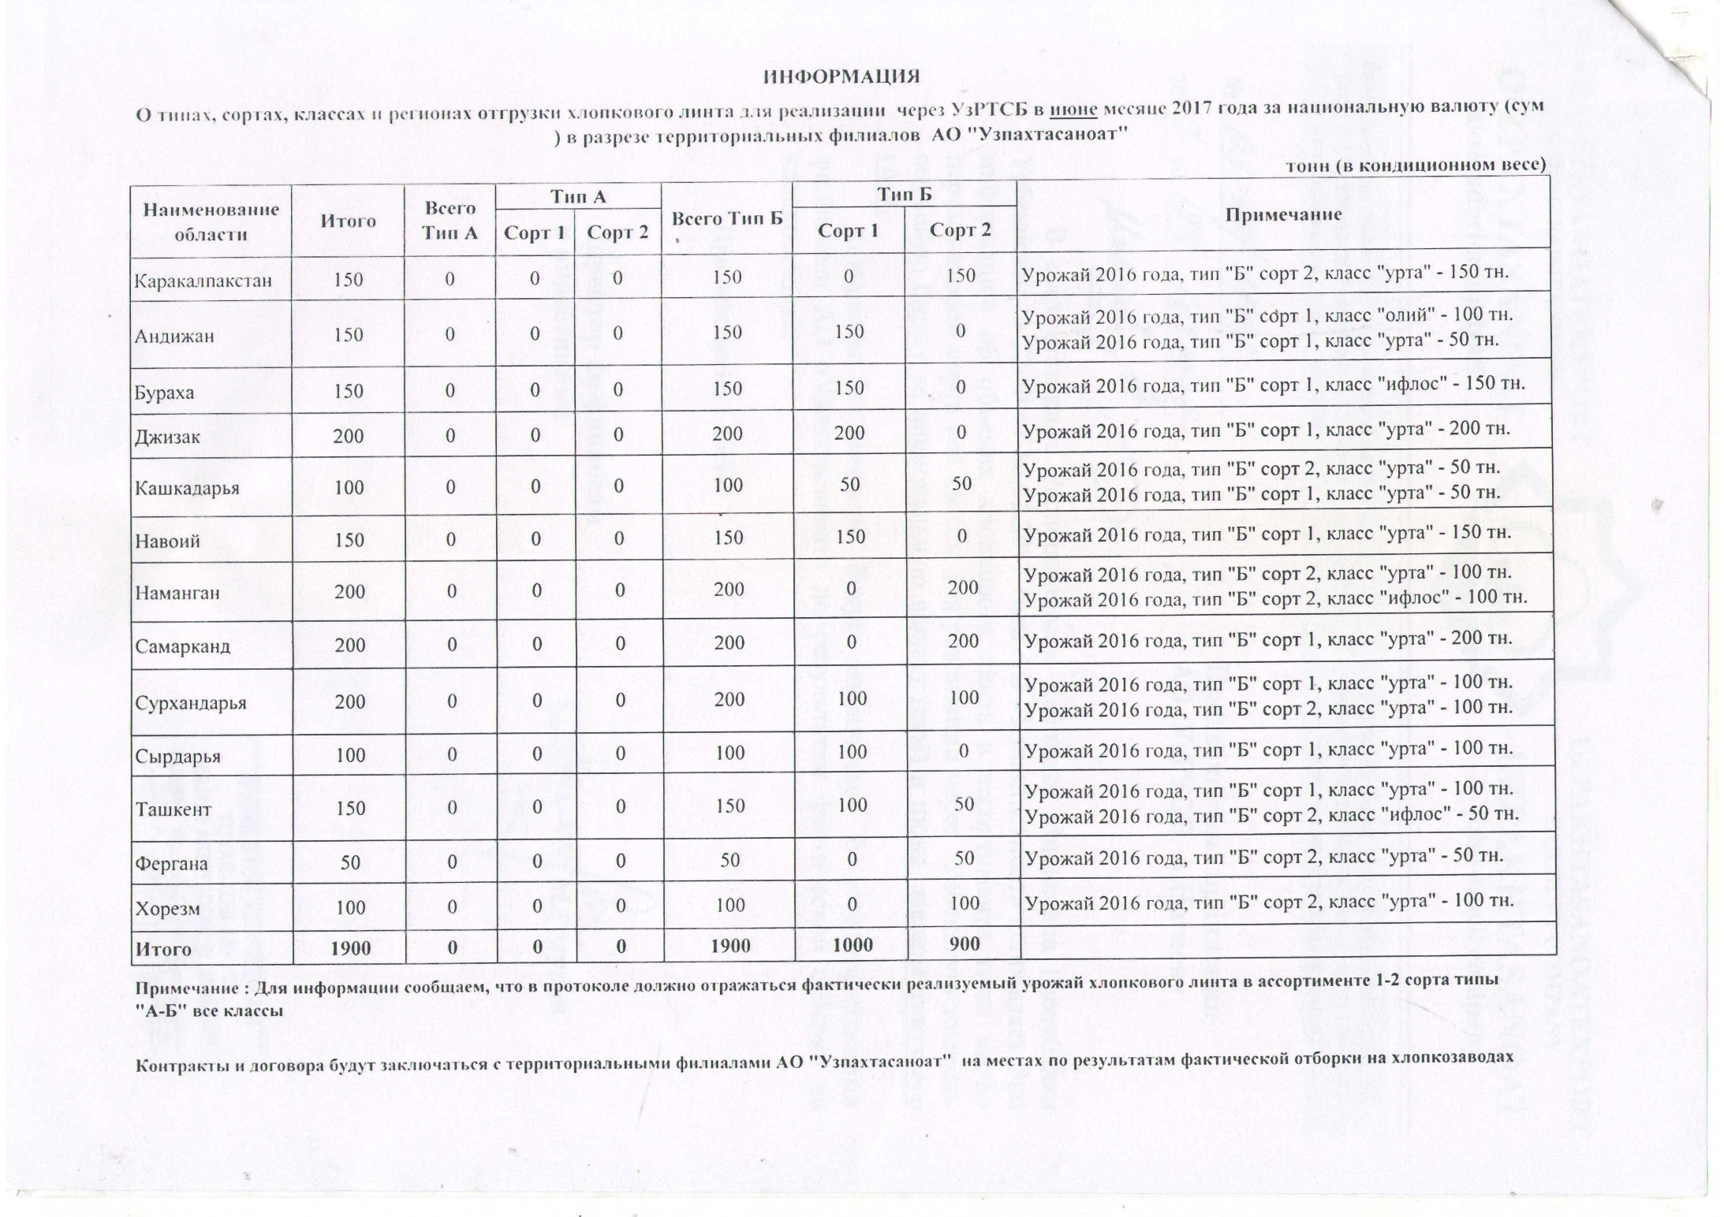
2017 йил июнь ойида "Узпахтасаноат" АЖ томонидан биржа савдоларига сотувга қўиладиган пахта момиғи маҳсулотини миқдорлари ЖАДВАЛИ
 |  |  |  |  |  |  |  | тонн
Худуд номи | Жами | Жами А Тур | А Тур |  | Жами Б Тур | Б Тур |  | Изоҳ
 |  |  | 1 нав | 2 нав |  | 1 нав | 2 нав
Каракалпакстан | 150 | 0 | 0 | 0 | 150 | 0 | 150 | 2016 йил хосили, тур "Б" 2 нав, синф "урта" - 150 тн.
Андижан | 150 | 0 | 0 | 0 | 150 | 150 | 0 | 2016 йил хосили, тур "Б" 1 нав, синф "олий" - 100 тн. 2016 йил хосили, тур "Б" 1 нав, синф "утра" - 50 тн.
Бухара | 150 | 0 | 0 | 0 | 150 | 150 | 0 | 2016 йил хосили, тур "Б" нав 1, синф "ифлос" - 150 тн.
Джизак | 200 | 0 | 0 | 0 | 200 | 200 | 0 | 2016 йил хосили, тип "Б" сорт 1, класс "урта" - 200 тн.
Кашкадарья | 100 | 0 | 0 | 0 | 100 | 50 | 50 | 2016 йил хосили, тип "Б" сорт 2, класс "урта" - 50 тн. 2016 йил хосили, тип "Б" сорт 1, класс "урта" - 50 тн.
Навоий | 150 | 0 | 0 | 0 | 150 | 150 | 0 | 2016 йил хосили, тип "Б" сорт 1, класс "урта" - 150 тн.
Наманган | 200 | 0 | 0 | 0 | 200 | 0 | 200 | 2016 йил хосили, тип "Б" сорт 2, класс "урта" - 100 тн. 2016 йил хосили, тип "Б" сорт 2, класс "ифлос" - 100 тн.
Самарканд | 200 | 0 | 0 | 0 | 200 | 0 | 200 | 2016 йил хосили, тип "Б" сорт 1, класс "урта" - 200 тн.
Сурхандарья | 200 | 0 | 0 | 0 | 200 | 100 | 100 | 2016 йил хосили, тип "Б" сорт 1, класс "урта" - 100 тн. 2016 йил хосили, тип "Б" сорт 2, класс "урта" - 100 тн.
Сырдарья | 100 | 0 | 0 | 0 | 100 | 100 | 0 | 2016 йил хосили, тип "Б" сорт 1, класс "урта" - 100 тн.
Ташкент | 150 | 0 | 0 | 0 | 150 | 100 | 50 | 2016 йил хосили, тип "Б" сорт 1, класс "урта" - 100 тн. 2016 йил хосили, тип "Б" сорт 2, класс "ифлос" - 50 тн.
Фергана | 50 | 0 | 0 | 0 | 50 | 0 | 50 | 2016 йил хосили, тип "Б" сорт 2, класс "урта" - 50 тн.
Хорезм | 100 | 0 | 0 | 0 | 100 | 0 | 100 | 2016 йил хосили, тип "Б" сорт 2, класс "урта" - 100 тн.
ЖАМИ | 1,900 | 0 | 0 | 0 | 1,900 | 1,000 | 900

